03_Standard_EPC_SRTP
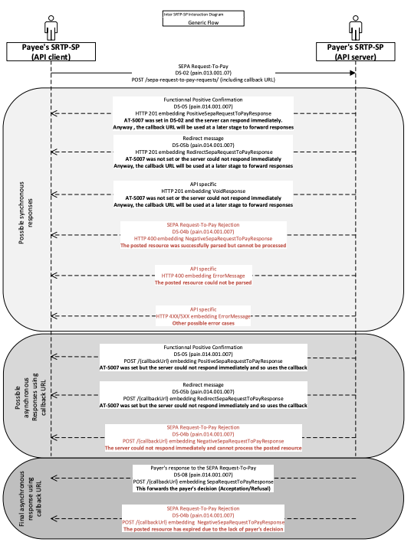
Req | Standard EPC | Request-id | Input | Output Atteso | Esito | Req.1
Req.1.0 | Invio Msg da webView https://rtp.uat.cstar.pagopa.it/login
Specificare parametri inseriti in webview :

Req.1.1 | Invio CallBack da ricezione SRTP
Req.1.2 | Invio Void da ricezione SRTP
Req.2.0 | Invio Rfc da webview (DS-11)
Req.2.1 | Invio CallBack da RfC e/o Risposta immediata (DS-12)
Req.2.2 | Invio VoidResponse to RfC

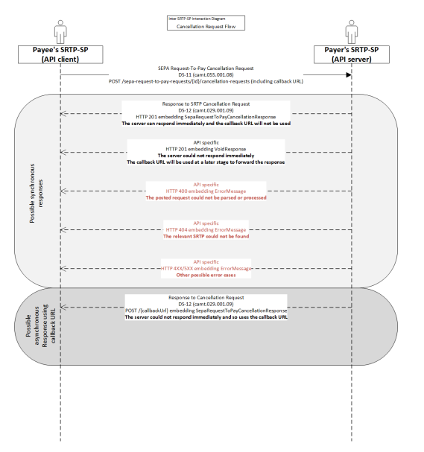
 |  |  |  |  |  | Req.2

